Evidencias
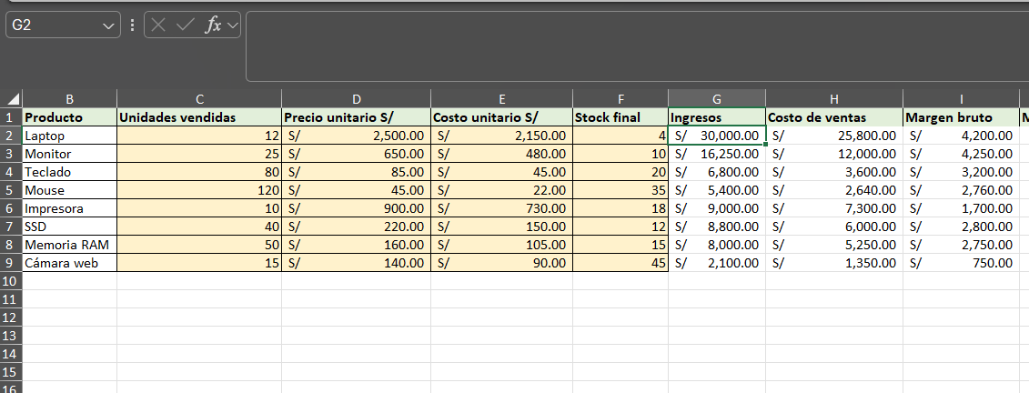
Evidencia 1: fórmula con referencias relativas (G2).

Evidencia 2: fórmula con referencias absolutas (L2).

Evidencia 3: fórmula inicial de la matriz con referencias mixtas (Escenarios, celda B3)
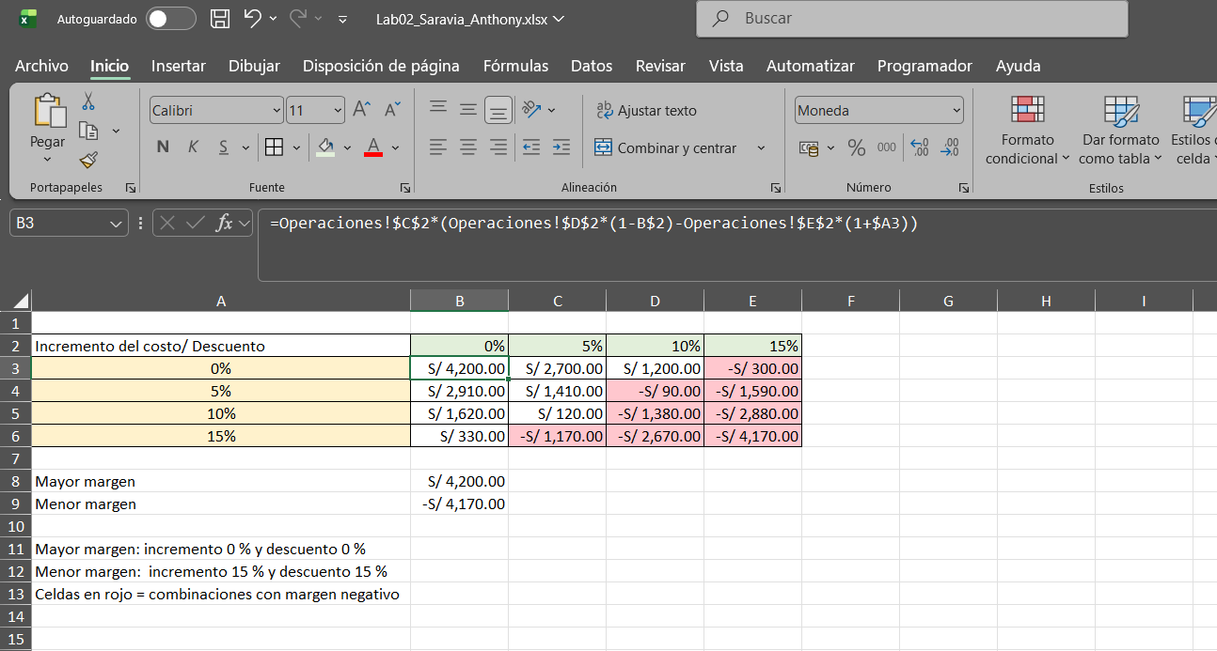

Evidencia 4: Administrador de nombres (7 nombres definidos con ámbito de libro)

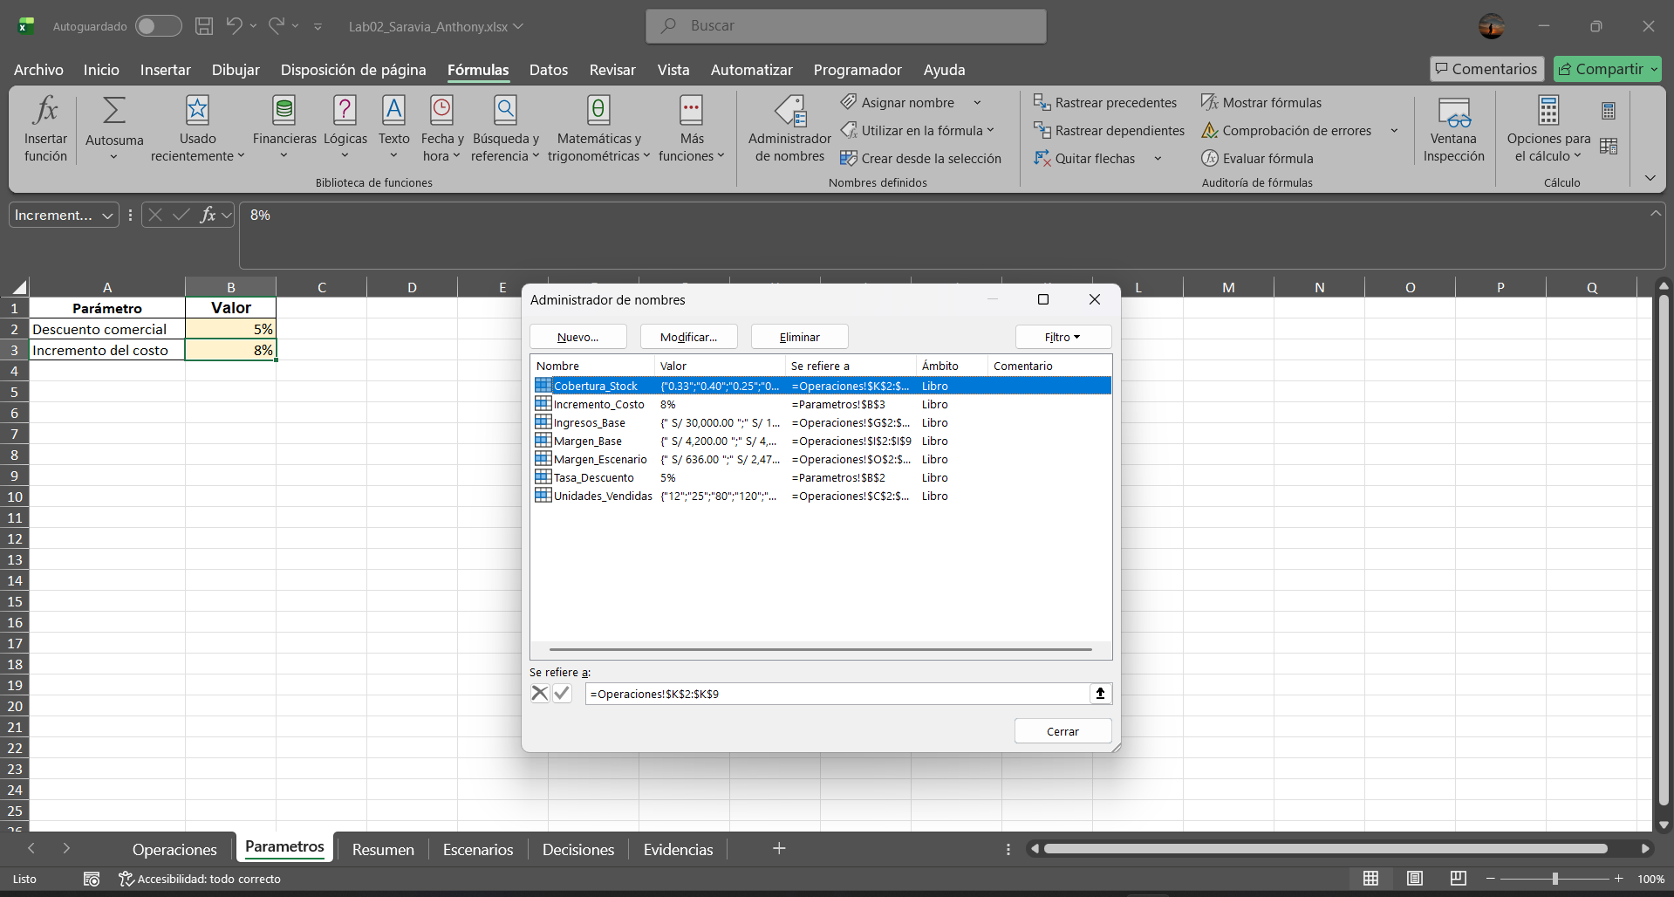

Evidencia 5: intento de modificar una fórmula bloqueada (Operaciones, G2)
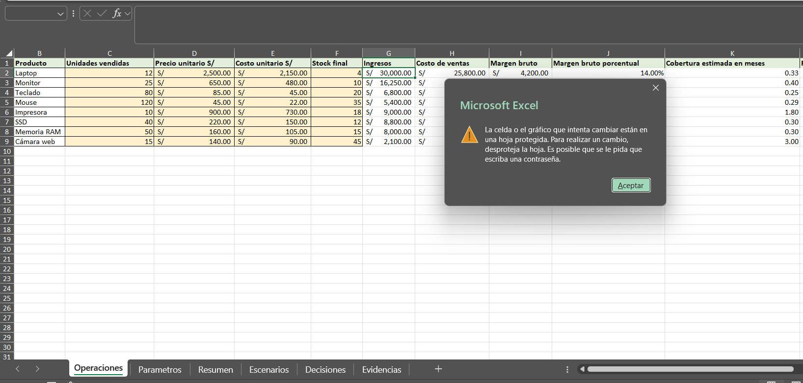

Evidencia 6: celda con resultado visible y fórmula oculta (Operaciones, G2)

